No.4
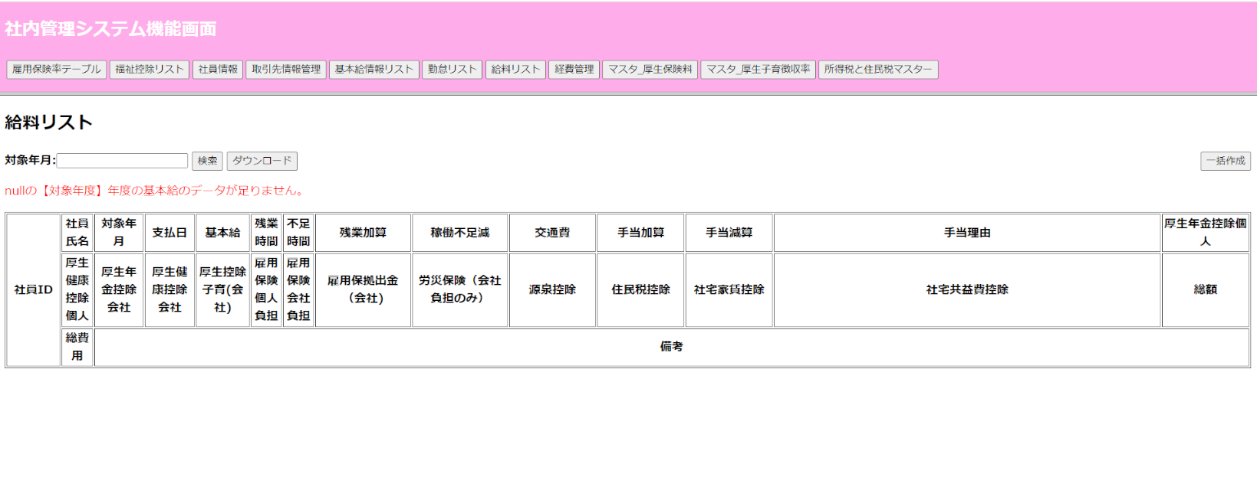
No.4基本給が存在しない場合
 | 「一括作成」ボタン押す
 | m_basesalary テーブル（基本給_マスタ機能）

 | m_basesalary テーブル（基本給_マスタ機能）
 | 基本給 | 対象年度 | 稼働期間From | 稼働期間To | 残業単価 | 控除単価 | 利用ステータス | 作成日 | 更新日 | 基本給ID | 社員ID
 | baseSalary | year | wkPeriodFrom | wkPeriodTo | overtimePay | insufficienttimePay | status | insertDate | updateDate | baseSalaryID | employeeID
 | 300000 | 2022 | 100 | 120 | 2000 | 3000 | 0 | 20230822 | 20231130 | B001 | E001
 | 190000 | 2022 | 110 | 130 | 2500 | 1900 | 0 | 20230830 | 20230830 | B002 | E002
 | 250000 | 2022 | 120 | 140 | 2000 | 2500 | 0 | 20230817 | 20230817 | B003 | E003

 | ”【対象年度】年度の基本給のデータが足りません。”のメッセージが出ます。

No.5
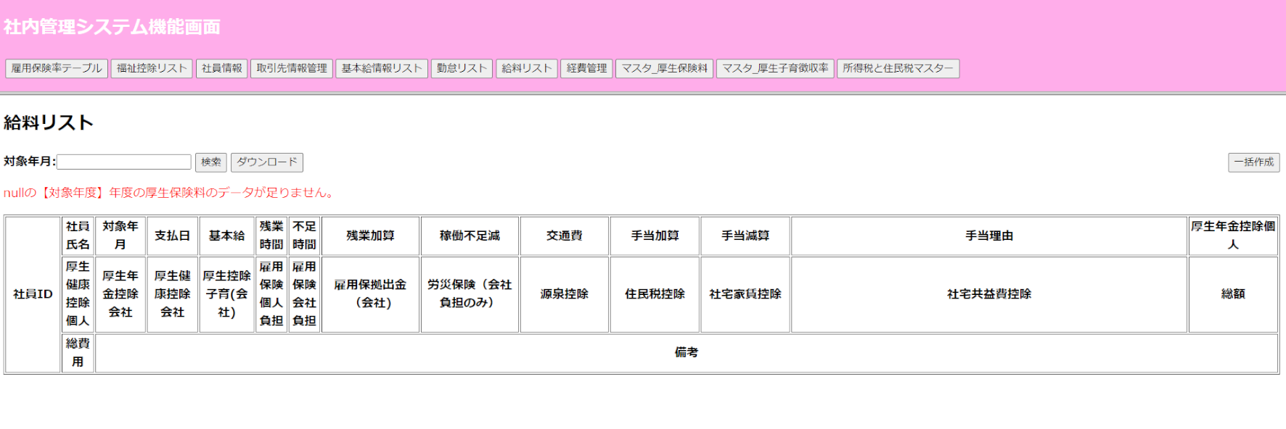
No.5厚生保険料が存在しない場合
 | 「一括作成」ボタン押す

 | m_welfarefee テーブル（マスタ_厚生保険料テーブル）
 | 厚生保険料ID | 対象年度 | 対象エリア | 標準報酬 | 給料From | 給料To | 介護必要ない料率 | 介護必要料率 | 厚生年金保険料率 | 厚生子育拠出金率 | 利用ステータス | 作成日 | 更新日
 | welfarefeeID | year | area | standSalary | salaryFrom | salaryTo | notCareRatio | careRatio | annuityRatio | contributionRate | status | insertDate | updateDate
 | W001 | 2022 | 神田 | 200000 | 250000 | 400000 | 0.25 | 0.25 | 0.25 | 0.25 | 1 | 20220804 | 20231018
 | W002 | 2022 | 日暮里 | 200000 | 150000 | 200000 | 10 | 10 | 10 | 10 | 1 | 20220804 | 20231018

 | ”【対象年度】年度の厚生保険料のデータが足りません。”のメッセージが出ます。

No.6
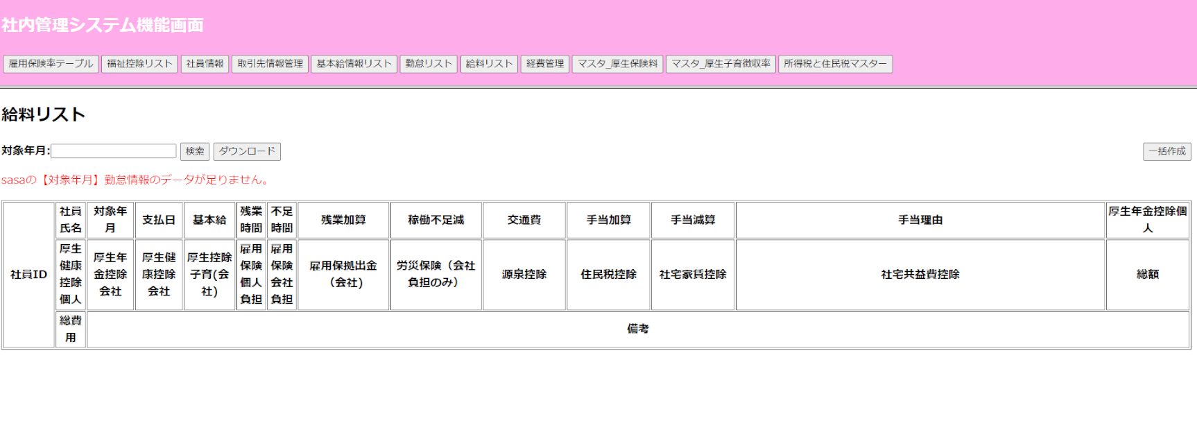
No.6勤怠情報が存在しない場合
 | 「一括作成」ボタン押す

 | workinfo テーブル（勤怠情報テーブル）
 | 稼働情報ID | 契約ID | 稼働月 | 稼働開始日 | 稼働最終日 | 稼働時間 | 稼働表パス | 作成日 | 更新日
 | workInfoID | contractID | workMonth | workStartDay | workEndDay | workTime | workInfoFile | insertDate | updateDate
 | W001 | CT001 | 202301 | 20210101 | 20210131 | 170 | D:\Sheet\ | 20210712 | 20210712
 | W002 | CT002 | 202401 | 20210101 | 20210131 | 160 | D:\Sheet\ | 20210712 | 20210712
 | W003 | CT003 | 202401 | 20210101 | 20210131 | 160 | D:\Sheet\ | 20210712 | 20210712

 | ”【対象社員】の【対象年月】勤怠情報のデータが足りません。”のメッセージが出ます。

No.10
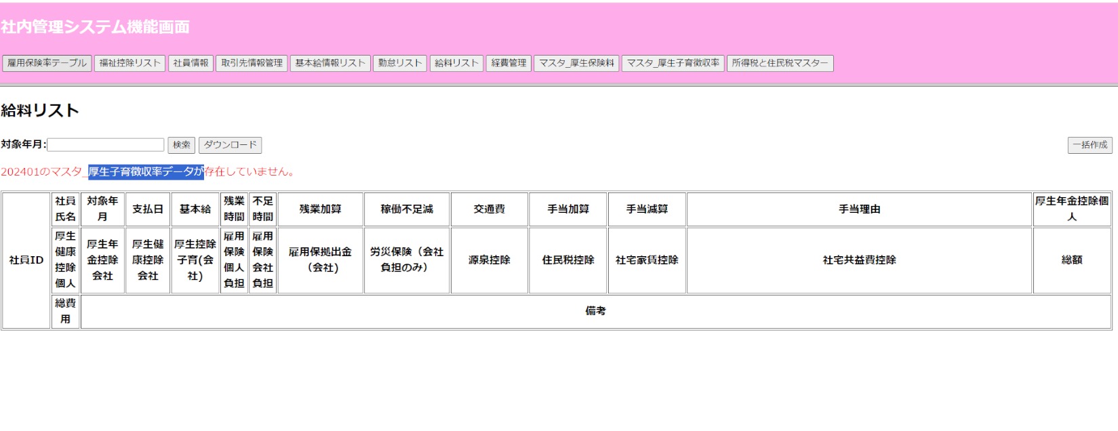
No.10マスタ_厚生子育徴収率が存在しない場合
 | 「一括作成」ボタン押す

 | m_welfarebabyrateテーブル（マスタ_厚生子育徴収率テーブル）
 | 徴収ID | 対象年度 | 対象エリア | 徴収率 | 利用ステータス | 作成日 | 更新日
 | rateID | year | area | rate | status | insertDate | updateDate
 | E001 | 2022 | 東京 | 1 | 0 | 2023 | 2023
 | E002 | 2022 | 群馬 | 2 | 0 | 2023 | 2023
 | E003 | 2022 | 埼玉 | 2 | 0 | 2023 | 2023

 | ”【対象年度】年度の厚生子育徴収率のデータがありません。”メッセージが出ます。

